Sheet1
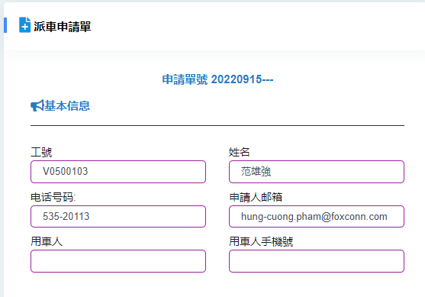
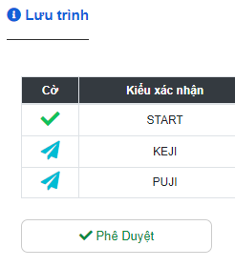


Đăng nhập WEB
Tạo yêu cầu trên website
Chủ quản vào phê duyệt đơn

Gửi mail thông báo cho người dùng các nội dung:
địa điểm, tài xế, biển số

Tài xế nhận thông tin liên lạc và đón khách
Quản trị cấp phát xe

